Card 1 - Intro
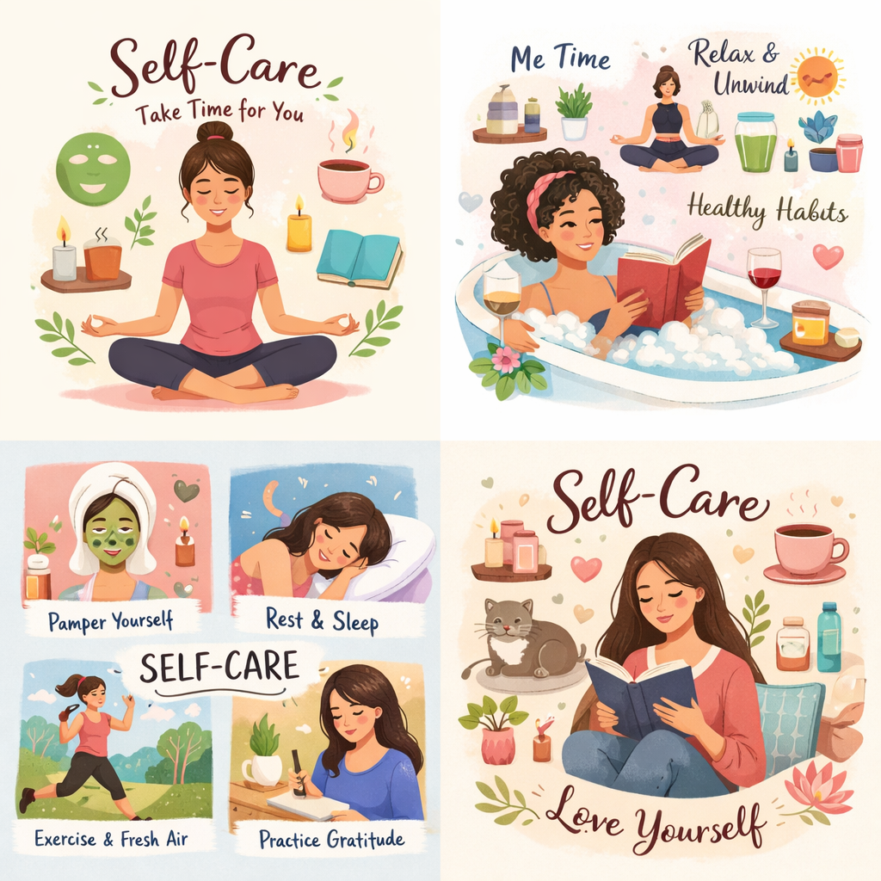
Field | Den 6 / Péče o sebe pro silné lídryně
Title | Dobijte mysl i tělo a veďte s jasností a sebedůvěrou
Text | What if strength begins with taking care of yourself? Let’s embark on a journey to reconnect with your energy and build simple self-care rituals.
Quote | “Taking care of yourself helps to live lead with strength, clarity, and purpose.”
Image | 1_AVITEUM_image 1 Day 6
Video | Krátké 60sekundové video podle textu níže
Subtitle | Jak zůstat ve spojení se sebou.
Multiple choice question
Open question
List
Last message | Vítej na cestě za objevením své vnitřní rovnováhy.

Text for the video: | Co kdyby péče o sebe nebyla něco, co děláš jen tehdy, když máš čas, ale něco, co ti pomáhá procházet každým dnem s větší lehkostí? V každodenním životě často cítíme tlak neustále pokračovat dál, starat se o druhé a zvládat vše, co nám přijde do cesty. Když si však nedopřeješ chvíli na zastavení a načerpání energie, můžeš se rychle cítit zahlcená, unavená nebo odpojená sama od sebe. Tento modul ti pomůže podívat se na péči o sebe novým způsobem – ne jako na něco navíc, ale jako na něco nezbytného. A také jako na důležitou lídrovskou dovednost. Naučíš se, jak obnovovat svou energii, zachovat si vnitřní stabilitu v náročných situacích a budovat návyky, které podporují tvou sebedůvěru a jasnost v rozhodování. Protože když se staráš sama o sebe, všechno ostatní je o něco snazší. A pokud usiluješ o roli spojenou s rozhodováním a vedením lidí, měj na paměti, že silné lídryně nefungují na doraz. Vedou z místa rovnováhy, uvědomění a vnitřní síly.

